Totales

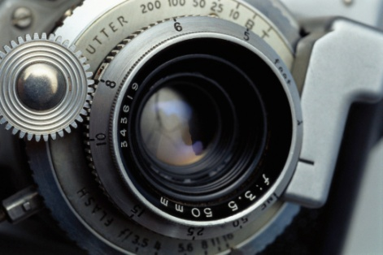

Comparativa de Ventas por Articulos



Totales Vendidos en Pesos

Cámaras | $ 39,841,658.60
Memorias | $ 5,295,704.13
Netbook | $ 13,815,470.00
MP3 | $ 4,757,881.20
MP4 | $ 8,232,500.50
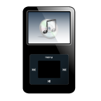
MP5 | $ 31,617,801.96

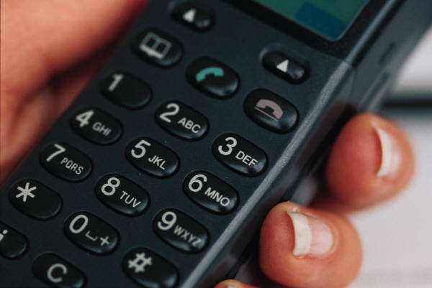

Comparativa de Ventas por Articulos

